03
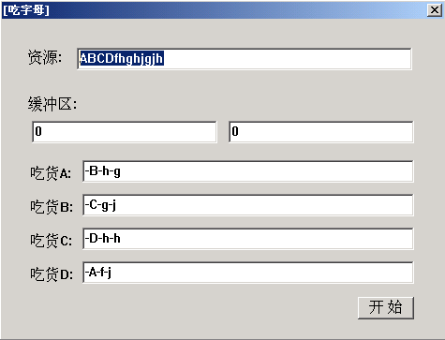
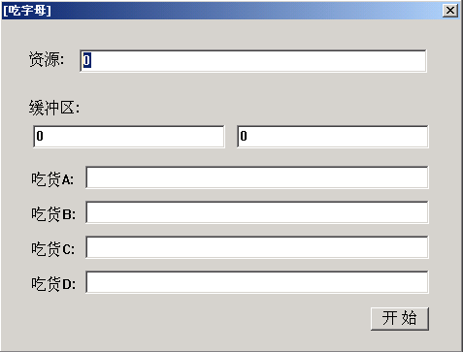

 | /*
 | 1.生产者线程与消费者线程 需要同步，使用消号量
 | 2.同时 他们都需要访问 缓冲区，又是互斥，使用 一个临界区
 | 3.在等待消息量时，需要设置 超时时间，避免该线程 无线等待

 | */

功能描述：

1、在资源文本框输入任意个数量的字母，并点击开始按钮

2、线程P 逐个取出资源文本框中的字母，存储到下面缓冲区的文本框中.

3、有四个C线程，从缓冲区中读取字母，读取后将缓冲区置"0",并讲读取的字母追加到自己的文本框中.

运行过程中的效果图：

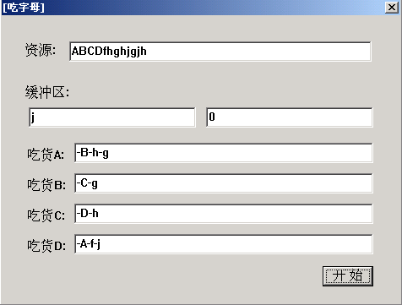

运行结束后的效果图：

